款式数量单
生产指示单

1.订单概况 | 客户 : LOUISE PARIS | 款号：CS0139/CS0139M
数量单

STYLE# CS0139 ORDER# 30864-S3 PO：待定 |  | STYLE# | S | M | L | XL | 总数
中文 | 英文 | 配比
蓝白条纹 | BLUE #15-3930TCX/white #11-0601tcx | 127010S3 | 104 | 208 | 208 | 104 | 624
紫白条纹 | Lilac #16-3617tcx/white #11-0601tcx |  | 104 | 208 | 208 | 104 | 624
绿白条纹 | Kelly Green #17-5936TCX/white #11-0601 tcx |  | 104 | 208 | 208 | 104 | 624
 |  |  |  |  | 合计 |  | 1872

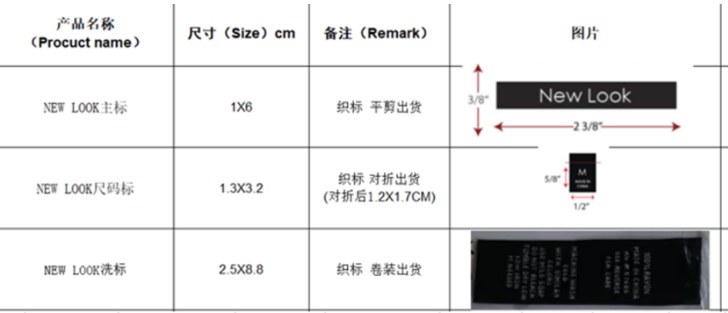
STYLE# CS0139M ORDER# 30864-S3 PO：待定 |  | STYLE# | 1X | 2X | 3X |  | 总数
中文 | 英文 | 配比
蓝白条纹 | BLUE #15-3930TCX/white #11-0601tcx | 127016S3 | 104 | 312 | 208 |  | 624
紫白条纹 | Lilac #16-3617tcx/white #11-0601tcx |  | 104 | 312 | 208 |  | 624
绿白条纹 | Kelly Green #17-5936TCX/white #11-0601 tcx |  | 104 | 312 | 208 |  | 624
 |  |  |  |  | 合计 |  | 1872

